Feuil1
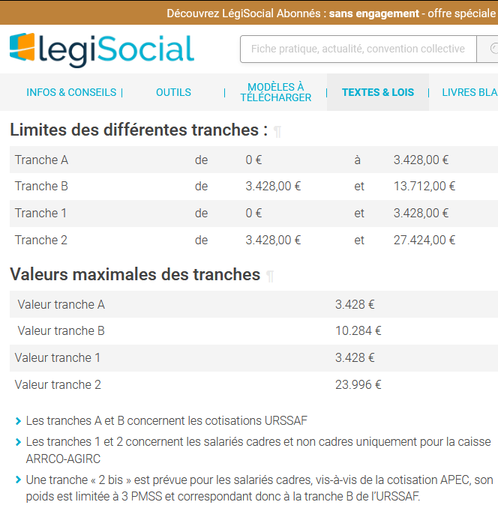
Brut | TA | TB
2500 | 2500 | 0
5000 | 3428 | 1572
9000 | 3428 | 5572
14000 | 3428 | 10284

